Титул
Департамент освіти і науки, молоді та спорту
Київської міської державної адміністрації
Федерація легкої атлетики м.Києва

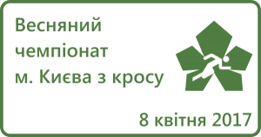

ЧЕМПІОНАТ м. КИЄВА
з кросу

м.Київ
м.Київ, парк "Дубки"
08.04.2017р.

